Review
1) Import TXT/CSV |  |  |  |  | Step 1 | Step 2 | Step 3

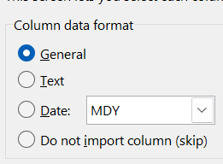
File > Open > Sursa > Text Impot Wizard > Text to columns

Data > From Text/CSV > Sursa > Power Query

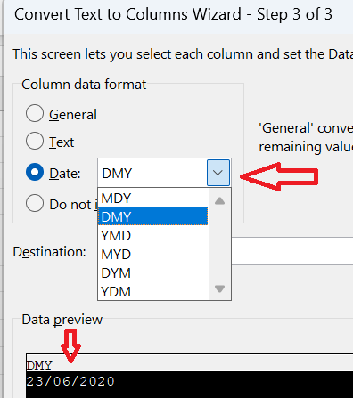

2) Format Date
 | MM/DD/YYYY
 | 2023-06-26 |  | 26/06/2023 | Daca e text, trecem prin Text to columns |  | Data > Text To Columns

3) Flash Fill

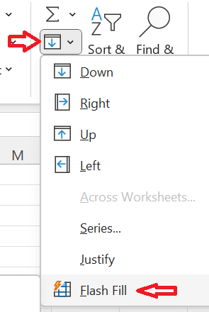
Full Name | First Name | Last Name
Andrei Popescu | Andrei |  | CTRL + E | sau
Maria Ionescu | Maria
Ioan Magelan | Ioan
Alina Sema | Alina

4) Remove Duplicates

5) Referinta Relativa (A3) versus Absoluta ($A$3)

Sheet Ref Rel Abs

